様式(位置図)
現地踏査対象外用 | 記入・写真貼り付け箇所 | 砂防設備現況調書
様式（2-1） 位置図 |  |  | 施設番号 |  | 0 | - | 0 | - | 00 | - | 0
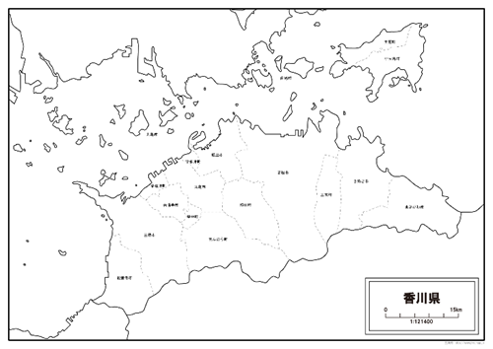

 |  |  |  | 調製日 |  | H | 0 | 年 | 0 | 月 | 0 | 日

未満砂量計算書
 |  | 未満砂量算定根拠
 |  | 項目 |  | 数値 |  |  | 備考
 |  | 現況河床勾配 | 1/n | 1 | / | 0.0 | 縦断図がある場合はその値を引用。無い場合は堰堤より200m上流の区間の勾配を地形図より算定
 |  | 平常時堆砂勾配 | 1/m（1/2×1/n） | 1 | / | 6.0 | 1/2×1/n≧1/6の場合、平均堆砂勾配は1/6
 |  | 計画堆砂勾配 | 1/m'（2/3×1/n） | 1 | / | 6.0 | 2/3×1/n≧1/6の場合、計画堆砂勾配は1/6
 |  | 元渓床幅 | B |  |  | 0.0 | 水通し幅を引用
 |  | 渓床上幅 | B' |  |  | 0 | 堤長を引用
 |  | 有効高 | H' |  |  | -2 | 堤高-2.0（根入れ）
 |  | 現況堆砂高 | H'' |  |  | -2 | H'-未満砂高

 |  | 計画堆砂長 | L |  |  | 0 | L=m'n/(m'-n)×H'
 |  | 計画捕捉量+貯砂量 | V |  |  | 0 | 1/2×(B+B')×H'×L/3

 |  | 現在堆砂長 | L' |  |  | 0 | L'=mn/(m-n)×H'' 現況堆砂勾配は平常時堆砂勾配と想定
 |  | 現在堆砂幅 | B'' |  |  | 0.0 | B''=B'/H'×H''
 |  | 現在堆砂量 | V' |  |  | 0 | 1/2×（B+B''）×H''×L'/3

 |  | 未満砂量 | V-V'

 |  | 堆砂率 | V'/V×100(%)

 |  |  | L

 |  |  | L'

 |  |  | 1/m’

B'
 |  |  | 1/m

 |  |  | 1/m

H'
有効高H' |  |  | 1/n

根入れ高
 | 現況堆砂高H''

B

Sheet1 (2)
（ m ）
（ m ）
全延長 | ： |  |  | ｍ
1 : ＿＿
1 : ＿＿
（ m ）
床固工 | ： |  | 箇所
帯工 | ： |  | 箇所
流木捕捉工 | ： | 有 | ・ | 無
魚道 | ： | 有 | ・ | 無
（ m ）
その他 | ：

